data aset IKNB
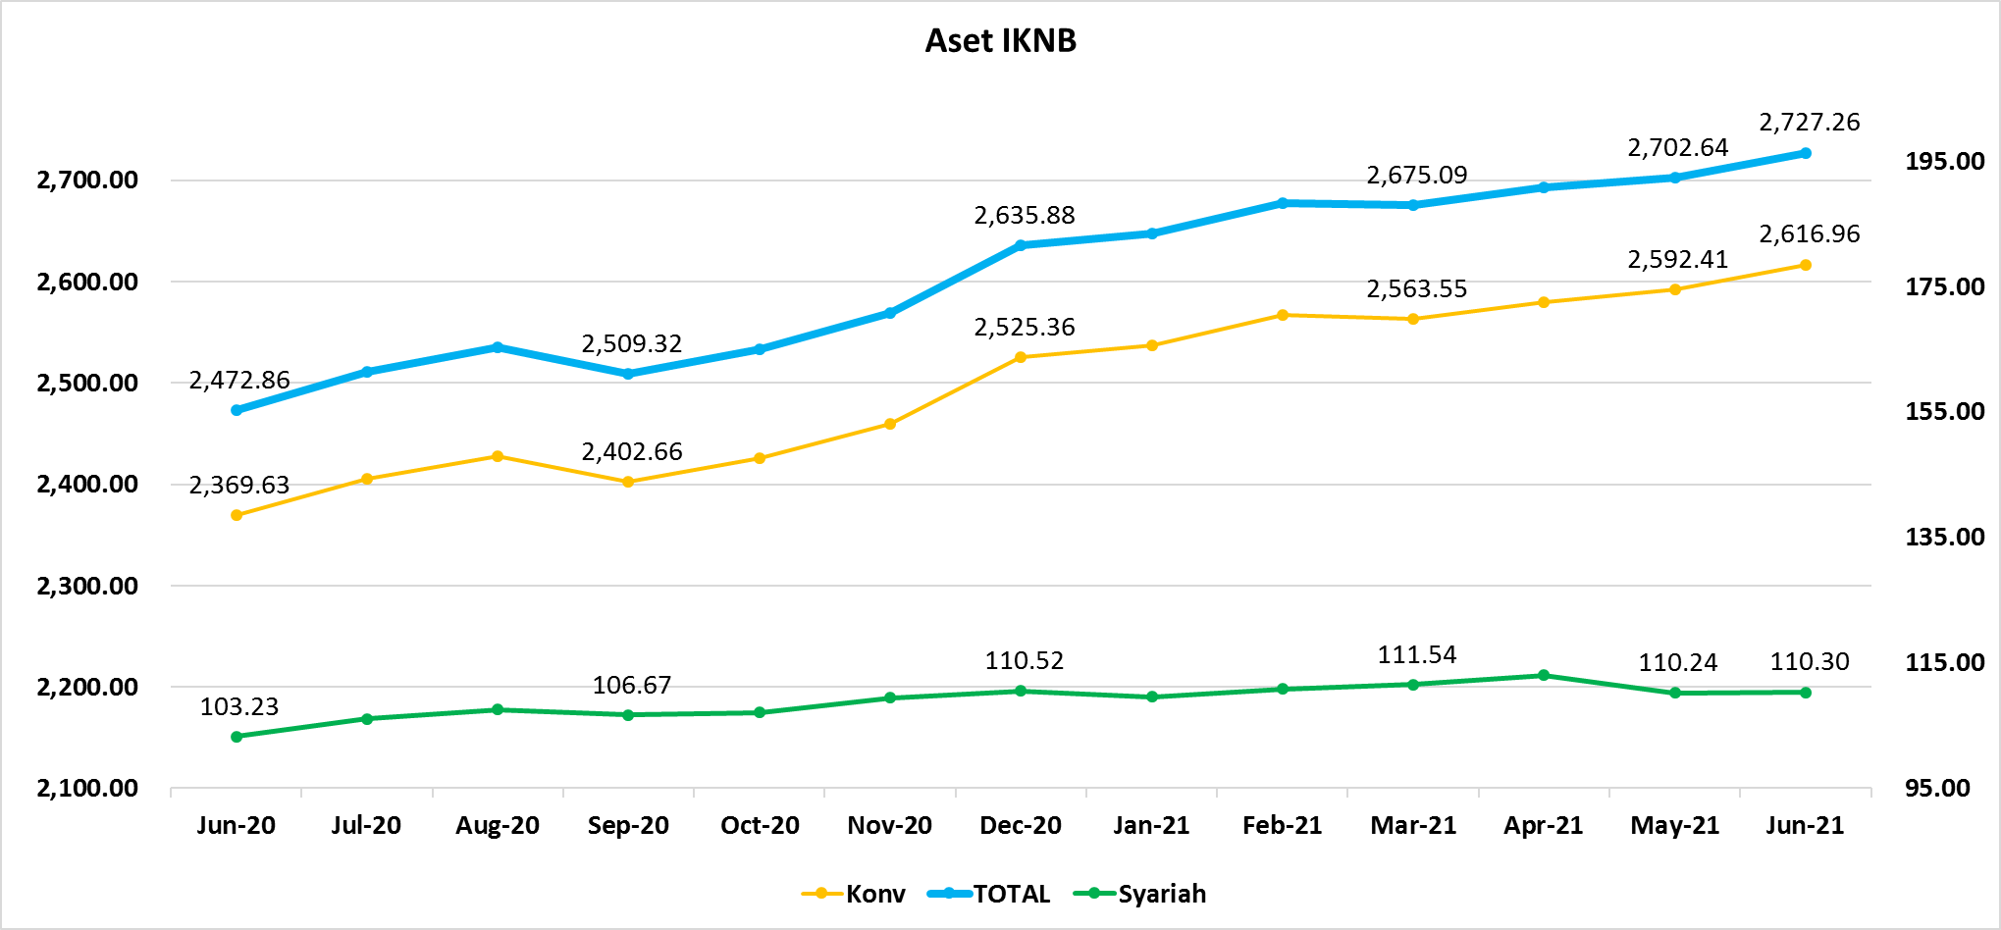
ASET INDUSTRI KEUANGAN NON BANK |  |  |  | ASET INDUSTRI KEUANGAN NON BANK

 |  |  | dalam triliun Rp |  |  |  | dalam miliar Rp
Komponen | Juni 2021 |  | Total | Komponen | Juni 2021 |  | Total
 | Konvensional | Syariah |  |  | Konvensional | Syariah
Asuransi | 1,479.98 | 42.81 | 1,522.79 | Asuransi | 1,479,981.34 | 42,812.58 | 1,522,793.92
Asuransi Jiwa | 555.40 | 34.44 | 589.84 | Asuransi Jiwa | 555,398.37 | 34,441.73 | 589,840.10
Asuransi Umum | 183.45 | 6.29 | 189.73 | Asuransi Umum | 183,448.67 | 6,285.01 | 189,733.68
Reasuransi | 29.65 | 2.09 | 31.74 | Reasuransi | 29,651.22 | 2,085.83 | 31,737.05
Asuransi ASN, TNI/POLRI, Kecelakaan Penumpang Umum dan Lalu Lintas Jalan | 133.43 | - | 133.43 | Asuransi ASN, TNI/POLRI, Kecelakaan Penumpang Umum dan Lalu Lintas Jalan | 133,432.08 | - | 133,432.08
Asuransi Sosial (BPJS) | 578.05 | - | 578.05 | Asuransi Sosial (BPJS) | 578,051.00 | - | 578,051.00
Lembaga Pembiayaan | 569.61 | 21.43 | 591.04 | Lembaga Pembiayaan | 569,605.60 | 21,431.67 | 591,037.27
Perusahaan Pembiayaan | 420.75 | 14.88 | 435.64 | Perusahaan Pembiayaan | 420,754.35 | 14,880.88 | 435,635.24
Modal Ventura | 18.70 | 2.66 | 21.36 | Modal Ventura | 18,697.63 | 2,658.64 | 21,356.27
PP Infrastruktur | 130.15 | 3.89 | 134.05 | PP Infrastruktur | 130,153.61 | 3,892.15 | 134,045.76
Dana Pensiun | 317.33 | 2.06 | 319.39 | Dana Pensiun | 317,327.34 | 2,061.82 | 319,389.16
DPPK-PPMP | 168.19 | 0.59 | 168.78 | DPPK-PPMP | 168,188.56 | 591.22 | 168,779.78
DPPK-PPIP | 38.35 | 0.09 | 38.44 | DPPK-PPIP | 38,347.31 | 93.34 | 38,440.65
DPLK | 110.79 | 1.38 | 112.17 | DPLK | 110,791.47 | 1,377.26 | 112,168.73
LKK | 230.76 | 43.34 | 274.11 | LKK | 230,763.87 | 43,343.47 | 274,107.34
1. LPEI | 78.02 | 11.79 | 89.81 | 1. LPEI | 78,020.43 | 11,788.35 | 89,808.77
2. Pergadaian | 68.72 | 9.69 | 78.41 | 2. Pergadaian | 68,716.35 | 9,689.93 | 78,406.27
3. Lembaga Penjamin | 30.04 | 3.50 | 33.53 | 3. Lembaga Penjamin | 30,036.04 | 3,498.26 | 33,534.31
4. PT SMF (Persero) | 29.29 | 2.66 | 31.95 | 4. PT SMF (Persero) | 29,288.98 | 2,662.24 | 31,951.22
5. PT PNM (Persero) | 22.02 | 15.70 | 37.72 | 5. PT PNM (Persero) | 22,015.01 | 15,704.69 | 37,719.70
6. PT Danareksa (Persero) | 2.69 | - | 2.69 | 6. PT Danareksa (Persero) | 2,687.06 | - | 2,687.06
Jasa Penunjang | 14.33 | - | 14.33 | Jasa Penunjang | 14,328.61 | - | 14,328.61
Pialang Asuransi | 9.08 | - | 9.08 | Pialang Asuransi | 9,081.69 | - | 9,081.69
Pialang Reasuransi | 5.25 | - | 5.25 | Pialang Reasuransi | 5,246.93 | - | 5,246.93
LKM | 0.73 | 0.52 | 1.25 | LKM | 733.49 | 519.02 | 1,252.50
Fintech | 4.22 | 0.13 | 4.35 | Fintech | 4,219.87 | 133.67 | 4,353.53
TOTAL | 2,616.96 | 110.30 | 2,727.26 | TOTAL | 2,616,960.11 | 110,302.22 | 2,727,262.34

Keterangan :
Data aset LKM menggunakan data Empat bulanan periode April 2021.
Data aset Jasa Penunjang menggunakan data Semester II 2020 |  |  |  |  | triliun Rp

Pelaku IKNB
JUMLAH PELAKU
INDUSTRI KEUANGAN NON BANK

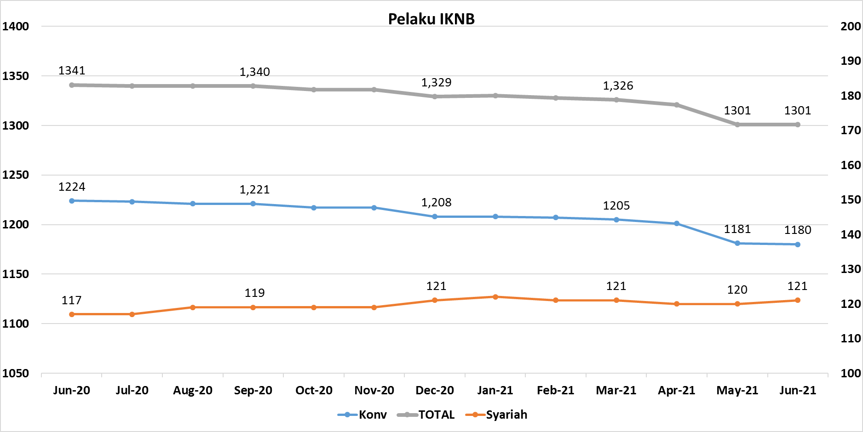
Komponen | Juni 2021 |  | Total
 | Konvensional | Syariah*
Asuransi | 136 | 13 | 149
Asuransi Jiwa | 53 | 7 | 60
Asuransi Umum | 72 | 5 | 77
Reasuransi | 6 | 1 | 7
Asuransi ASN, TNI/POLRI, Kecelakaan Penumpang Umum dan Lalu Lintas Jalan | 3 | 0 | 3
Asuransi Sosial (BPJS) | 2 | - | 2
Lembaga Pembiayaan | 221 | 9 | 230
Perusahaan Pembiayaan | 162 | 5 | 167
Modal Ventura | 57 | 4 | 61
PP Infrastruktur | 2 | 0 | 2
Dana Pensiun | 213 | 4 | 217
DPPK-PPMP | 144 | 2 | 146
DPPK-PPIP | 44 | 1 | 45
DPLK | 25 | 1 | 26
LKK | 126 | 4 | 130
1. LPEI | 1 | - | 1
2. Pergadaian | 102 | 2 | 104
Berizin | 76 | 2 | 78
Terdaftar dan sedang memproses izin | 26 | - | 26
3. Lembaga Penjamin | 20 | 2 | 22
4. PT SMF (Persero) | 1 | - | 1
5. PT PNM (Persero) | 1 | - | 1
6. PT Danareksa (Persero) | 1 | - | 1
Jasa Penunjang IKNB | 223 | - | 223
1. Perusahaan Pialang Asuransi | 156 | - | 156
2. Perusahaan Pialang Reasuransi | 41 | - | 41
3. Perusahaan Penilai Kerugian Asuransi | 26 | - | 26
LKM | 146 | 82 | 228
Izin Penuh | 144 | 82 | 226
Izin Bersyarat | 2 | - | 2
Fintech | 115 | 9 | 124
Berizin | 63 | 4 | 67
Terdaftar | 52 | 5 | 57
TOTAL | 1,180 | 121 | 1,301

Keterangan :
*Data Full Fledge Syariah

